Sheet1
 | XÂY DỰNG HỆ THỐNG QUẢN LÝ THỰC HIỆN ĐỀ TÀI TỐT NGHIỆP CỦA KHOA CNTT

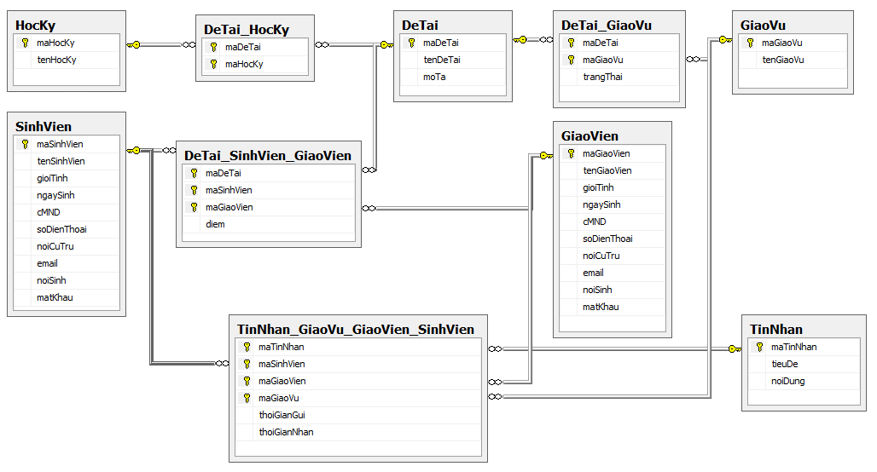

Bảng DeTai (ĐỀ TÀI) |  |  |  |  | Bảng DeTai_GiaoVu (ĐỀ TÀI_GIÁO VỤ)
Tên cột | Giải thích | Kiểu dữ liệu | Maxlength | Ghi chú | Tên cột | Giải thích | Kiểu dữ liệu | Maxlength | Ghi chú
maDeTai | Mã Đề Tài | Varchar | 10 | Khóa chính | maDeTai | Mã Đề Tài | Varchar | 10 | Khóa chính
tenDeTai | Tên Đề Tài | Nvarchar | 50 |  | maGiaoVu | Mã Giáo Vụ | Varchar | 10 | Khóa chính
moTa | Mô tả | Nvarchar | 50 |  | trangThai | Trạng Thái | Nvarchar | 50

Bảng SinhVien (SINH VIÊN)
Tên cột | Giải thích | Kiểu dữ liệu | Maxlength | Ghi chú | Bảng DeTai_HocKy (ĐỀ TÀI_HỌC KỲ)
maSinhVien | Mã Sinh Viên | Varchar | 10 | Khóa chính | Tên cột | Giải thích | Kiểu dữ liệu | Maxlength | Ghi chú
tenSinhVien | Tên Sinh Viên | Nvarchar | 50 |  | maDeTai | Mã Đề Tài | Varchar | 10 | Khóa chính
gioiTinh | Giới Tính | Nvarchar | 50 |  | maHocKy | Mã Học Kỳ | Varchar | 10 | Khóa chính
ngaySinh | Ngày Sinh | Datetime
cMND | Chứng Minh Nhân Dân | Nvarchar | 50
soDienThoai | Số Điện Thoại | Nvarchar | 50 |  | Bảng DeTai_SinhVien_GiaoVien (ĐỀ TÀI_SINH VIÊN_GIÁO VIÊN)
noiCuTru | Nơi Cư Trú | Nvarchar | 50 |  | Tên cột | Giải thích | Kiểu dữ liệu | Maxlength | Ghi chú
email | Email | Nvarchar | 50 |  | maDeTai | Mã Đề Tài | Varchar | 10 | Khóa chính
noiSinh | Nơi Sinh | Nvarchar | 50 |  | maSinhVien | Mã Sinh Viên | Varchar | 10 | Khóa chính
matKhau | Mật khẩu | Varchar | 50 |  | maGiaoVien | Mã Giáo Viên | Varchar | 10 | Khóa chính
 |  |  |  |  | diem | Điểm | int
Bảng GiaoVien (GIÁO VIÊN)
Tên cột | Giải thích | Kiểu dữ liệu | Maxlength | Ghi chú
maGiaoVien | Mã Giáo Viên | Varchar | 10 | Khóa chính | Bảng TinNhan_GiaoVu_GiaoVien_SinhVien (TIN NHẮN_GIÁO VỤ_GIÁO VIÊN_SINH VIÊN)
tenGiaoVien | Tên Giáo Viên | Nvarchar | 50 |  | Tên cột | Giải thích | Kiểu dữ liệu | Maxlength | Ghi chú
gioiTinh | Giới Tính | Nvarchar | 50 |  | maTinNhan | Mã Tin Nhắn | Varchar | 10 | Khóa chính
ngaySinh | Ngày Sinh | Datetime |  |  | maSinhVien | Mã Sinh Viên | Varchar | 10 | Khóa chính
cMND | Chứng Minh Nhân Dân | Nvarchar | 50 |  | maGiaoVien | Mã Giáo Viên | Varchar | 10 | Khóa chính
soDienThoai | Số Điện Thoại | Nvarchar | 50 |  | maGiaoVu | Mã Giáo Vụ | Varchar | 10 | Khóa chính
noiCuTru | Nơi Cư Trú | Nvarchar | 50 |  | thoiGianGui | Thời Gian Gửi | Datetime
email | Email | Nvarchar | 50 |  | thoiGianNhan | Thời Gian Nhận | Datetime
noiSinh | Nơi Sinh | Nvarchar | 50
matKhau | Mật khẩu | Varchar | 50

Bảng GiaoVu (GIÁO VỤ)
Tên cột | Giải thích | Kiểu dữ liệu | Maxlength | Ghi chú
maGiaoVu | Mã Giáo Vụ | Varchar | 10 | Khóa chính
tenGiaoVu | Tên Giáo Vụ | Nvarchar | 50

Bảng TinNhan (TIN NHẮN)
Tên cột | Giải thích | Kiểu dữ liệu | Maxlength | Ghi chú
maTinNhan | Mã Tin Nhắn | Varchar | 10 | Khóa chính
tieuDe | Tiêu Đề | Nvarchar | 50
noiDung | Nội Dung | Nvarchar | 50

Bảng HocKy (HỌC KỲ)
Tên cột | Giải thích | Kiểu dữ liệu | Maxlength | Ghi chú
maHocKy | Mã Học Kỳ | Varchar | 10 | Khóa chính
tenHocKy | Tên Học Kỳ | Nvarchar | 50

